行政事業レビューシート
 |  |  |  |  |  |  |  |  |  |  |  |  |  |  | 事業番号 |  |  |  | 2022 |  |  |  | - | 厚労 |  |  | - | 21 |  | - | 1045
令和4年度行政事業レビューシート |  |  |  |  |  |  |  |  |  |  |  |  |  |  |  |  |  |  |  |  |  |  | （ | 厚生労働省 |  |  |  |  |  |  |  |  |  | ）
事業名 |  |  |  | 独立行政法人医薬品医療機器総合機構審査等勘定運営費交付金 |  |  |  |  |  |  |  |  |  |  |  | 担当部局庁 |  |  |  | 医薬・生活衛生局 |  |  |  |  |  |  |  |  | 作成責任者
事業開始年度 |  |  |  | 平成16年度 |  |  |  |  | 事業終了 （予定）年度 |  |  | 終了予定なし |  |  |  | 担当課室 |  |  |  | 総務課 |  |  |  |  |  |  |  |  | 課長 田中 徹
会計区分 |  |  |  | 一般会計
根拠法令 （具体的な 条項も記載） |  |  |  | 独立行政法人通則法第46条、独立行政法人医薬品医療機器総合機構法施行令第1条及び第2条 |  |  |  |  |  |  |  |  |  |  |  | 関係する 計画、通知等 |  |  |  | 日本再興戦略（平成25年6月14日閣議決定） 独立行政法人医薬品医療機器総合機構中期目標 独立行政法人医薬品医療機器総合機構中期計画
主要政策・施策 |  |  |  | - |  |  |  |  |  |  |  |  |  |  |  | 主要経費 |  |  |  | その他の事項経費
事業の目的 （目指す姿を簡潔に。3行程度以内） |  |  |  | 医薬品等の品質、有効性及び安全性の向上に資する審査等の業務を行い、もって国民保健の向上に資することを目的とする。
事業概要 （5行程度以内。別添可） |  |  |  | 下記の業務に運営費交付金を充てている。 ・審査関連業務のうち、手数料財源になじまない届出事項の処理、医薬品等の再審査やGMP査察等 ・安全対策業務のうち、副作用情報の受理・収集・評価や情報提供業務の一部等 ※GMPとは医薬品及び医薬部外品の製造管理及び品質管理の基準のことを指す。
実施方法 |  |  |  | 交付
予算額・ 執行額 （単位:百万円） |  |  |  |  |  |  |  |  |  |  | 令和元年度 |  |  | 令和2年度 |  |  |  |  | 令和3年度 |  |  |  |  |  | 令和4年度 |  |  |  |  | 令和5年度要求
 |  |  |  | 予算の状況 |  | 当初予算 |  |  |  |  | 2,088 |  |  | 2,064 |  |  |  |  | 2,031 |  |  |  |  |  | 2,077 |  |  |  |  | 2,133
 |  |  |  |  |  | 補正予算 |  |  |  |  | 4 |  |  | - |  |  |  |  | - |  |  |  |  |  | -
 |  |  |  |  |  | 前年度から繰越し |  |  |  |  | - |  |  | 4 |  |  |  |  | - |  |  |  |  |  | - |  |  |  |  | -
 |  |  |  |  |  | 翌年度へ繰越し |  |  |  |  | ▲ 4 |  |  | - |  |  |  |  | - |  |  |  |  |  | -
 |  |  |  |  |  | 予備費等 |  |  |  |  | - |  |  | - |  |  |  |  | - |  |  |  |  |  | -
 |  |  |  |  |  | 計 |  |  |  |  | 2,088 |  |  | 2,068 |  |  |  |  | 2,031 |  |  |  |  |  | 2,077 |  |  |  |  | 2,133
 |  |  |  | 執行額 |  |  |  |  |  |  | 2,088 |  |  | 2,068 |  |  |  |  | 2,031
 |  |  |  | 執行率（％） |  |  |  |  |  |  | 100% |  |  | 100% |  |  |  |  | 100%
 |  |  |  | 当初予算＋補正予算に対する執行額の割合（％） |  |  |  |  |  |  | 100% |  |  | 100% |  |  |  |  | 100%
令和4・5年度 予算内訳 （単位：百万円） |  |  |  | 歳出予算目 |  |  |  |  |  |  | 令和4年度当初予算 |  |  | 令和5年度要求 |  |  |  |  | 主な増減理由
 |  |  |  | 独立行政法人医薬品医療機器総合機構審査等勘定運営費交付金 |  |  |  |  |  |  | 2,077 |  |  | 2,133 |  |  |  |  | 審査関連業務の体制強化による増。 「重要政策推進枠」56百万円

 |  |  |  | 計 |  |  |  |  |  |  | 2,077 |  |  | 2,133
活動内容 （アクティビティ） |  |  |  | 医薬品医療機器法に基づき、治験依頼者及び医師又は歯科医師より治験計画届を受け付け、保健衛生上の危害の発生を防止するための調査を実施する。（薬物・機械器具等）
活動目標及び 活動実績 （アウトプット） |  |  |  | 活動目標 |  |  |  |  |  |  | 活動指標 |  |  |  |  |  | 単位 |  |  | 令和元年度 |  |  | 令和2年度 |  |  | 令和3年度 |  |  | 4年度 活動見込 |  |  | 5年度 活動見込
 |  |  |  | 治験中の薬物の副作用等報告の迅速な整理・評価の実施（薬物・機械器具等） |  |  |  |  |  |  | 治験計画届件数（薬物・機械器具等） |  |  |  |  | 活動実績 | 件 |  |  | 8,479 |  |  | 8,838 |  |  | 9,990 |  |  | - |  |  | -
 |  |  |  |  |  |  |  |  |  |  |  |  |  |  |  | 当初見込み | - |  |  | - |  |  | - |  |  | - |  |  | - |  |  | -
単位当たり コスト |  |  |  | 算出根拠 |  |  |  |  |  |  |  |  |  |  |  |  | 単位 |  |  | 令和元年度 |  |  | 令和2年度 |  |  | 令和3年度 |  |  | 4年度活動見込
 |  |  |  | Ｘ：「治験届出調査等経費」（千円）／ Ｙ：「治験計画届出件数（薬物・機械器具等）」（件） |  |  |  |  |  |  |  |  |  |  |  | 単位当たり コスト | 円 |  |  | 4,731 |  |  | 4,539 |  |  | 4,016 |  |  | -
 |  |  |  |  |  |  |  |  |  |  |  |  |  |  |  | 計算式 | Ｘ / Ｙ |  |  | 40,117 /8,479 |  |  | 40,117 /8,838 |  |  | 40,117 /9,990 |  |  | -

活動内容 （アクティビティ） |  |  |  | 国民が安心して世界最先端の医薬品等の恩恵を受けられるよう、治験中の薬物の副作用等情報の適切な収集・整理・評価を実施する。（薬物・機械器具等）
活動目標及び 活動実績 （アウトプット） |  |  |  | 活動目標 |  |  |  |  |  |  | 活動指標 |  |  |  |  |  | 単位 |  |  | 令和元年度 |  |  | 令和2年度 |  |  | 令和3年度 |  |  | 4年度 活動見込 |  |  | 5年度 活動見込
 |  |  |  | 治験中の薬物の副作用等報告の迅速な整理・評価の実施（薬物・機械器具等） |  |  |  |  |  |  | 治験中の副作用等報告件数（薬物・機械器具等） |  |  |  |  | 活動実績 | 件 |  |  | 96,518 |  |  | 136,921 |  |  | 255,176 |  |  | - |  |  | -
 |  |  |  |  |  |  |  |  |  |  |  |  |  |  |  | 当初見込み | - |  |  | - |  |  | - |  |  | - |  |  | - |  |  | -
単位当たり コスト |  |  |  | 算出根拠 |  |  |  |  |  |  |  |  |  |  |  |  | 単位 |  |  | 令和元年度 |  |  | 令和2年度 |  |  | 令和3年度 |  |  | 4年度活動見込
 |  |  |  | Ｘ：「医薬品治験副作用情報データベースシステム管理費」（千円）／ Ｙ：「治験中の副作用等報告件数（薬物・機械器具等）」（件） |  |  |  |  |  |  |  |  |  |  |  | 単位当たり コスト | 円 |  |  | 170 |  |  | 120 |  |  | 64 |  |  | -
 |  |  |  |  |  |  |  |  |  |  |  |  |  |  |  | 計算式 | Ｘ / Ｙ |  |  | 16,376 /96,518 |  |  | 16,376 /136,921 |  |  | 16,376 /255,176 |  |  | -
活動内容 （アクティビティ） |  |  |  | 国民が安心して世界最先端の医薬品等の恩恵を受けられるよう、医薬品の副作用等情報の適切な収集・整理・評価を実施する。（医薬品・医療機器等）
活動目標及び 活動実績 （アウトプット） |  |  |  | 活動目標 |  |  |  |  |  |  | 活動指標 |  |  |  |  |  | 単位 |  |  | 令和元年度 |  |  | 令和2年度 |  |  | 令和3年度 |  |  | 4年度 活動見込 |  |  | 5年度 活動見込
 |  |  |  | 増大する医薬品の副作用等報告の迅速な整理・評価の実施（医薬品・医療機器等） |  |  |  |  |  |  | 医薬品の副作用等の報告件数（医薬品・医療機器等） |  |  |  |  | 活動実績 | 件 |  |  | 691,605 |  |  | 806,626 |  |  | 1,275,054 |  |  | - |  |  | -
 |  |  |  |  |  |  |  |  |  |  |  |  |  |  |  | 当初見込み | - |  |  | - |  |  | - |  |  | - |  |  | - |  |  | -
単位当たり コスト |  |  |  | 算出根拠 |  |  |  |  |  |  |  |  |  |  |  |  | 単位 |  |  | 令和元年度 |  |  | 令和2年度 |  |  | 令和3年度 |  |  | 4年度活動見込
 |  |  |  | Ｘ：「医薬品副作用等報告受理収集業務経費」（千円）／ Ｙ：「医薬品の副作用等の報告件数（医薬品・医療機器等）」（件） |  |  |  |  |  |  |  |  |  |  |  | 単位当たり コスト | 円 |  |  | 140 |  |  | 120 |  |  | 76 |  |  | -
 |  |  |  |  |  |  |  |  |  |  |  |  |  |  |  | 計算式 | Ｘ / Ｙ |  |  | 97,101 /691,605 |  |  | 97,101 /806,626 |  |  | 97,101 /1,275,054 |  |  | -
成果目標及び 成果実績 （アウトカム） |  |  |  | 定量的な成果目標 |  |  |  |  |  |  | 成果指標 |  |  |  |  |  | 単位 |  |  | 令和元年度 |  |  | 令和2年度 |  |  | 令和3年度 |  |  | 中間目標 |  |  | 目標最終年度
 |  |  |  |  |  |  |  |  |  |  |  |  |  |  |  |  |  |  |  |  |  |  |  |  |  |  |  |  | - |  | 年度 | 5 | 年度
 |  |  |  | 新医薬品（通常品目）の総審査期間（80%タイル値）12ヶ月を達成する。 |  |  |  |  |  |  | 新医薬品(通常品目)の総審査期間 |  |  |  |  | 成果実績 | 月 |  |  | 12 |  |  | 12 |  |  | 12 |  |  | - |  |  | -
 |  |  |  |  |  |  |  |  |  |  |  |  |  |  |  | 目標値 | 月 |  |  | 12 |  |  | 12 |  |  | 12 |  |  | - |  |  | 12
 |  |  |  |  |  |  |  |  |  |  |  |  |  |  |  | 達成度 | ％ |  |  | 119 |  |  | 116 |  |  | 121 |  |  | - |  |  | -
根拠として用いた 統計・データ名 （出典） |  |  |  | 独立行政法人医薬品医療機器総合機構中期計画 ３.（１）.【新医薬品】.ア 世界最速レベルの審査期間の堅持と一層の質の向上を目指すための目標設定

政策評価、新経済・財政再生計画との関係 | 政策評価 | 政策 |  | -
 |  | 施策 |  | - |  |  |  |  |  |  |  |  |  | 政策評価書URL |  |  | -
 |  |  |  |  |  |  |  |  |  |  |  |  |  | 該当箇所 |  |  | -
 | 新経済・財政再生計画改革工程表 2021 | 取組事項 |  | 分野： |  |  | - |  |  |  |  |  | -
 |  |  |  | （新経済・財政再生計画改革工程表 2021）URL： |  |  |  |  |  |  |  |  | -
 |  |  |  | 該当箇所 |  |  |  |  |  |  |  |  | -
事業所管部局による点検・改善
 | 項 目 |  |  |  |  |  |  |  |  |  |  |  |  |  |  |  |  |  | 評 価 |  | 評価に関する説明
国費投入の必要性 | 事業の目的は国民や社会のニーズを的確に反映しているか。 |  |  |  |  |  |  |  |  |  |  |  |  |  |  |  |  |  | ○ |  | 医薬品等の品質、有効性及び安全性の向上に資する事業であるため、広く国民や社会のニーズはある。
 | 地方自治体、民間等に委ねることができない事業なのか。 |  |  |  |  |  |  |  |  |  |  |  |  |  |  |  |  |  | ○ |  | 医薬品の審査等の業務を行う独立行政法人への運営費交付金であり、国の実施すべき事業である。
 | 政策目的の達成手段として必要かつ適切な事業か。政策体系の中で優先度の高い事業か。 |  |  |  |  |  |  |  |  |  |  |  |  |  |  |  |  |  | ○ |  | 医薬品等の品質、有効性及び安全性の向上に資するための手段として、優先度の高い事業である。
事業の効率性 | 競争性が確保されているなど支出先の選定は妥当か。 |  |  |  |  |  |  |  |  |  |  |  |  |  |  |  |  |  | ○ |  | 医薬品の審査等の業務を行う独立行政法人への運営費交付金であり、支出先は限定されている。 法人における調達については、事務所借料や光熱水料等契約相手先が特定される案件を除き、原則一般競争入札が行われている。
 |  | 一般競争契約、指名競争契約又は随意契約（企画競争）による支出のうち、一者応札又は一者応募となったものはないか。 |  |  |  |  |  |  |  |  |  |  |  |  |  |  |  |  | 有
 |  | 競争性のない随意契約となったものはないか。 |  |  |  |  |  |  |  |  |  |  |  |  |  |  |  |  | 有
 | 受益者との負担関係は妥当であるか。 |  |  |  |  |  |  |  |  |  |  |  |  |  |  |  |  |  | ○ |  | 国の所管する独立行政法人の運営費交付金であり、当該法人との負担関係は妥当であるといえる。
 | 単位当たりコスト等の水準は妥当か。 |  |  |  |  |  |  |  |  |  |  |  |  |  |  |  |  |  | ○ |  | 交付先の法人において一般競争入札を行うなど、コスト削減に努めており、妥当な水準であるといえる。
 | 資金の流れの中間段階での支出は合理的なものとなっているか。 |  |  |  |  |  |  |  |  |  |  |  |  |  |  |  |  |  | ○ |  | 可能なものは会計法に準じて一般競争入札を実施しており、支出は合理的であるといえる。
 | 費目・使途が事業目的に即し真に必要なものに限定されているか。 |  |  |  |  |  |  |  |  |  |  |  |  |  |  |  |  |  | ○ |  | 費目・使途は事業目的に必要なものに限定されている。
 | 不用率が大きい場合、その理由は妥当か。（理由を右に記載） |  |  |  |  |  |  |  |  |  |  |  |  |  |  |  |  |  | ‐ |  | -
 | 繰越額が大きい場合、その理由は妥当か。（理由を右に記載） |  |  |  |  |  |  |  |  |  |  |  |  |  |  |  |  |  | ‐ |  | -
 | その他コスト削減や効率化に向けた工夫は行われているか。 |  |  |  |  |  |  |  |  |  |  |  |  |  |  |  |  |  | ○ |  | 法人における契約は原則一般競争入札によるものとするなど、コスト削減や効率化に向けた工夫が行われている。
事業の有効性 | 成果実績は成果目標に見合ったものとなっているか。 |  |  |  |  |  |  |  |  |  |  |  |  |  |  |  |  |  | ○ |  | 新医薬品及び新医療機器ともに、総審査期間の目標値を達成している。
 | 事業実施に当たって他の手段・方法等が考えられる場合、それと比較してより効果的あるいは低コストで実施できているか。 |  |  |  |  |  |  |  |  |  |  |  |  |  |  |  |  |  | ○ |  | 医薬品の審査等の業務を行う独立行政法人への直接の交付であり、他の手段・方法等と比較し、効果的・低コストで実施できている。
 | 活動実績は見込みに見合ったものであるか。 |  |  |  |  |  |  |  |  |  |  |  |  |  |  |  |  |  | ‐ |  | -
 | 整備された施設や成果物は十分に活用されているか。 |  |  |  |  |  |  |  |  |  |  |  |  |  |  |  |  |  | ‐ |  | -
関連事業 | 関連する事業がある場合、他部局・他府省等と適切な役割分担を行っているか。（役割分担の具体的な内容を各事業の右に記載） |  |  |  |  |  |  |  |  |  |  |  |  |  |  |  |  |  | ‐ |  | -
 | 事業番号 |  |  |  |  |  |  |  |  | 事業名
 |  |  |  |  |  |  |  |  |  | -

点検・改善結果 | 点検結果 |  |  | ＰＭＤＡ第４期中期目標（令和元～５年度）においては、ＰＭＤＡの更なる体制強化を図ることとしており、運営費交付金については、平成30年度までと比較して令和元年度以降の予算は大幅に増額している。令和３年度における新医薬品（通常品目）の総審査期間（80%タイル値）の目標値は12ヶ月のところ、実績値は11.7月、新医療機器（通常品目）は目標値が14ヶ月のところ実績値は11.9月であり、目標を達成している。さらに、令和３年度における治験計画届件数は9,990件、治験中の副作用等報告件数は255,176件、同年の副作用等の報告件数は1,275,054件と成果実績や活動実績で一定の成果を上げている。
 | 改善の 方向性 |  |  | これまでも、新医薬品（通常品目）の総審査期間等の目標を達成してきており、令和４年度についても引き続き中期目標、中期計画を踏まえた、運営費交付金の適切な執行に努める。
外部有識者の所見
活動実績集計結果については早急に反映を行い、引き続き適正な事業執行に努めること。（横田 響子）
行政事業レビュー推進チームの所見
現状通り |  |  | 医薬品等の品質、有効性及び安全性の向上のために必要な事業であるため、活動実績を踏まえ、引き続き、必要な予算額を確保し、適正な執行に努めること。
所見を踏まえた改善点/概算要求における反映状況
現状通り |  |  | -
備考

関連する過去のレビューシートの事業番号
平成23年度 |  | 201
平成24年度 |  | 168
平成25年度 |  | 932
平成26年度 |  | 931
平成27年度 |  | 937
平成28年度 |  | 911
平成29年度 |  | 912
平成30年度 |  | 913
令和元年度 |  | 厚生労働省 |  |  | - |  |  | 0927
令和2年度 |  | 厚生労働省 |  |  |  |  |  | 0950
令和3年度 |  | 2021 |  | 厚労 |  |  | 20 | 1040
資金の流れ （資金の受け取り先が何を行っているかについて補足する） （単位：百万円） |  |  |  | ※令和3年度実績を記入。執行実績がない新規事業、新規要求事業については現時点で予定やイメージを記入。
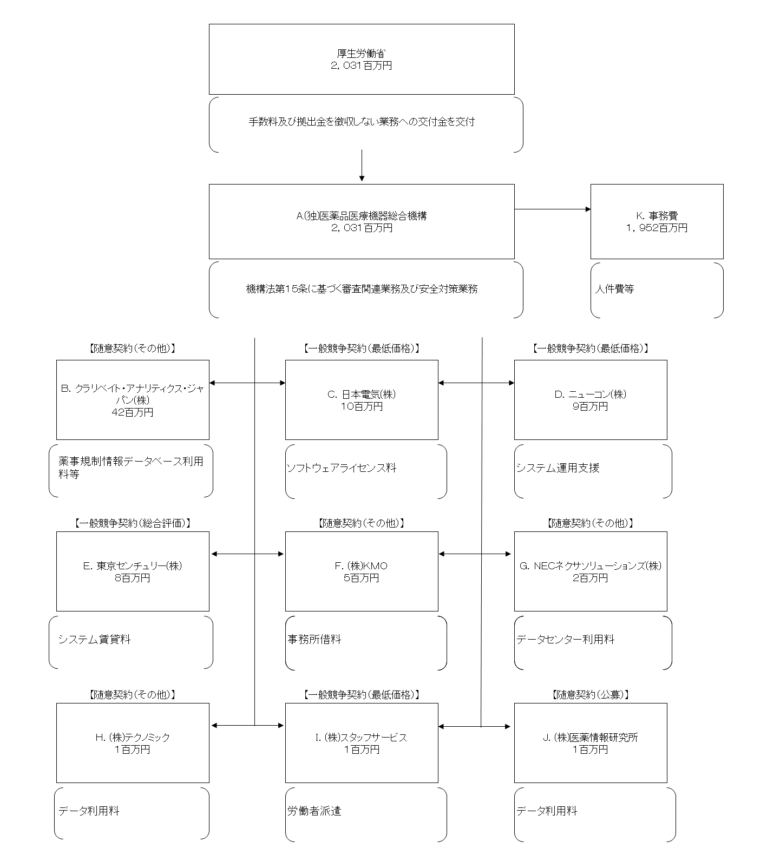

費目・使途 （「資金の流れ」においてブロックごとに最大の金額が支出されている者について記載する。費目と使途の双方で実情が分かるように記載） |  |  |  | A.(独)医薬品医療機器総合機構 |  |  |  |  |  |  |  |  |  |  |  |  |  | B.クラリベイト・アナリティクス・ジャパン（株）
 |  |  |  | 費 目 |  |  |  | 使 途 |  |  |  |  |  |  |  | 金 額 (百万円） |  | 費 目 |  |  |  | 使 途 |  |  |  |  |  |  |  |  |  | 金 額 (百万円）
 |  |  |  | 交付金 |  |  |  | 運営費 |  |  |  |  |  |  |  | 2,031 |  | 借料及び損料 |  |  |  | 薬事規制情報データベース利用等 |  |  |  |  |  |  |  |  |  | 42
 |  |  |  | 計 |  |  |  |  |  |  |  |  |  |  |  | 2,031 |  | 計 |  |  |  |  |  |  |  |  |  |  |  |  |  | 42
 |  |  |  | C.日本電気(株) |  |  |  |  |  |  |  |  |  |  |  |  |  | D.ニューコン（株）
 |  |  |  | 費 目 |  |  |  | 使 途 |  |  |  |  |  |  |  | 金 額 (百万円） |  | 費 目 |  |  |  | 使 途 |  |  |  |  |  |  |  |  |  | 金 額 (百万円）
 |  |  |  | システム維持・管理 |  |  |  | ソフトウェアライセンス料 |  |  |  |  |  |  |  | 10 |  | システム維持・管理 |  |  |  | システム運用支援 |  |  |  |  |  |  |  |  |  | 9
 |  |  |  | 計 |  |  |  |  |  |  |  |  |  |  |  | 10 |  | 計 |  |  |  |  |  |  |  |  |  |  |  |  |  | 9
 |  |  |  | E.東京センチェリー(株) |  |  |  |  |  |  |  |  |  |  |  |  |  | F.(株)KMO
 |  |  |  | 費 目 |  |  |  | 使 途 |  |  |  |  |  |  |  | 金 額 (百万円） |  | 費 目 |  |  |  | 使 途 |  |  |  |  |  |  |  |  |  | 金 額 (百万円）
 |  |  |  | システム維持・管理 |  |  |  | システム賃貸料 |  |  |  |  |  |  |  | 8 |  | 借料及び損料 |  |  |  | 事務所借料 |  |  |  |  |  |  |  |  |  | 5
 |  |  |  | 計 |  |  |  |  |  |  |  |  |  |  |  | 8 |  | 計 |  |  |  |  |  |  |  |  |  |  |  |  |  | 5
 |  |  |  | G.NECネクサソリューションズ（株） |  |  |  |  |  |  |  |  |  |  |  |  |  | H.テクノミック（株）
 |  |  |  | 費 目 |  |  |  | 使 途 |  |  |  |  |  |  |  | 金 額 (百万円） |  | 費 目 |  |  |  | 使 途 |  |  |  |  |  |  |  |  |  | 金 額 (百万円）
 |  |  |  | システム維持・管理 |  |  |  | データセンター利用料 |  |  |  |  |  |  |  | 2 |  | 借料及び損料 |  |  |  | データ利用料 |  |  |  |  |  |  |  |  |  | 1
...

